Ark1
Beregning af Strøer og Rideplanker |  |  |  |  | Indtastning af Data:

1 | Betonvægt pr. m. | 246.75 |  | Kg. Pr. m. |  | 1. | Bjælkens bredde | 0.3 | m.

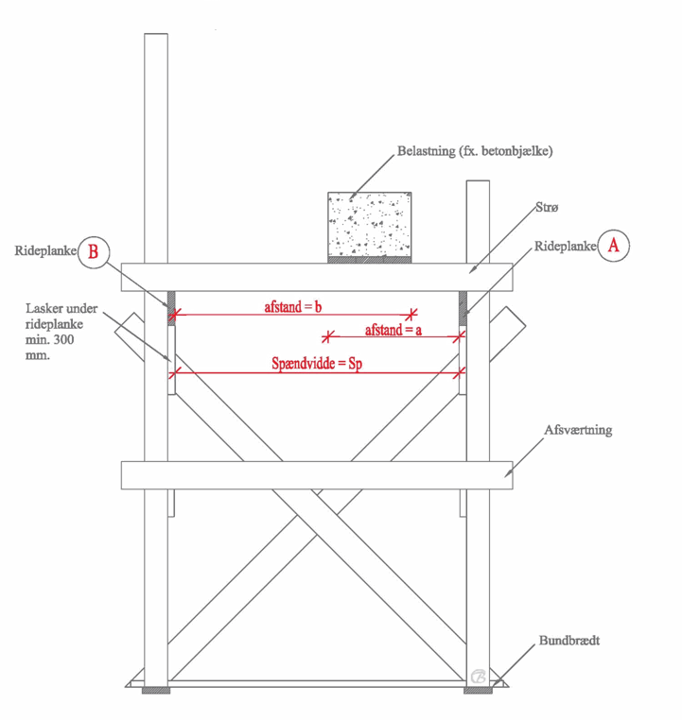
2. | Ekstravægt pr. m. | 150 |  | kg. |  |  | Bjælkens højde | 0.35 | m.

3. | Samlet vægt pr m. | 396.75 |  | kg. Pr. m. |  |  | Betonvægten pr m3 | 2350 | kg.

4. | Belastning på rideplanke A | 183.12 |  | Kg. Pr. m.
 |  |  |  |  |  | 2. | Ekstravægt | 150 | kg.
5. | Belastning på rideplanke B | 305.19 |  | Kg. Pr. m.

6. | Strø pr. meter | 2.44 |  | stk pr. m. |  | 4.5 | afstand mellem bjælke til rækværk 1 | 700 | mm.

7. | Afstand mellem strøer - maximalt | 40.95 |  | cm |  |  | afstand mellem bjælke til rækværk 2 | 300 | mm.

8. | Bom afstand | 1.4 |  | meter |  | 6.7 | Højde på strøer i cm. | 10 | cm
 |  |  |  |  |  |  | Bredde på strøer i cm. | 3.2 | cm
9. | Rideplankens belastning mellem 2 bomme | 427.27 |  | Kg.
 |  |  |  |  |  | 8 | Ønsket afstand mellem bomme | 1.4 | meter
10. | Rideplankens styrke mellem 2 bomme | 678.86 |  | Kg.
 |  |  |  |  |  | 10 | Højde på rideplanke | 15 | cm
 |  |  |  |  |  |  | bredde på rideplanke | 3.2 | cm
 | Spændvidde | 1300 | mm.

 | Strøernes minimum længde | 1550 | mm.

 | Denne beregning forudsætter at der ikke er udkragende ender på
 | rideplankerne, samt at der bruges knastfrie strøer og rideplanker

